Техничка Betmar
Артикул на этикетке | Style | Name | Группа | Категория | Коллекция | Сезон | фото | Brand name | Color | Цвет полный | материал верха | материал подкладки | Тип материала верха | Пол (муж/жен/yнисекс) | O/S (53-63 см) | XS (53см) | XS/S (54см) | S (55 см) | S/M (56 см) | M (57 см) | M/L (58 см) | L (59 см) | L/XL (60 см) | XL (61 см) | XL/XXL (62 см) | XXL (63 см) | XXL/XXXL (64см) | XXXL (65см) | сумма | код страны | Name of manufacturer, it's address | Наименование страны-изготовителя: | Вес нетто | Вес брутто | Всего нетто | Всего брутто | Цена | Сумма
31-064-01 | B1134H | RAMONA | Шляпы | Шляпа с широкими полями | Betmar | летний |  | Betmar | light grey multi | светло-серый | 88% бумага - 12% полиэстер |  | Плетёный | Женский | 6 |  |  |  |  |  |  |  |  |  |  |  |  |  | 6 | CN | Bollman Headwear Europe Ltd; 2 Merchants drive, Caelisle, Cumbria CA3 0JW, United Kingdom | Китай | 0.1 | 0.15 | 0.6 | 0.9 | 4.59 € | 27.54 €
31-064-42 | B1134H | RAMONA | Шляпы | Шляпа с широкими полями | Betmar | летний | 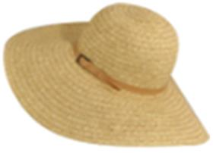 | Betmar | natural multi | светло-бежевый | 88% бумага - 12% полиэстер |  | Плетёный | Женский | 6 |  |  |  |  |  |  |  |  |  |  |  |  |  | 6 | CN | Bollman Headwear Europe Ltd; 2 Merchants drive, Caelisle, Cumbria CA3 0JW, United Kingdom | Китай | 0.1 | 0.15 | 0.6 | 0.9 | 4.59 € | 27.54 €
31-064-06 | B1134H | RAMONA | Шляпы | Шляпа с широкими полями | Betmar | летний | 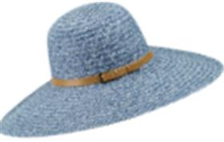 | Betmar | navy | синий | 88% бумага - 12% полиэстер |  | Плетёный | Женский | 6 |  |  |  |  |  |  |  |  |  |  |  |  |  | 6 | CN | Bollman Headwear Europe Ltd; 2 Merchants drive, Caelisle, Cumbria CA3 0JW, United Kingdom | Китай | 0.1 | 0.15 | 0.6 | 0.9 | 4.59 € | 27.54 €
31-064-13 | B1134H | RAMONA | Шляпы | Шляпа с широкими полями | Betmar | летний | 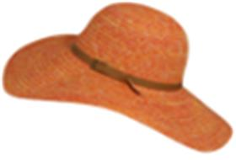 | Betmar | tangerine | оранжевый | 88% бумага - 12% полиэстер |  | Плетёный | Женский | 4 |  |  |  |  |  |  |  |  |  |  |  |  |  | 4 | CN | Bollman Headwear Europe Ltd; 2 Merchants drive, Caelisle, Cumbria CA3 0JW, United Kingdom | Китай | 0.1 | 0.15 | 0.4 | 0.6 | 4.59 € | 18.36 €
31-056-17 | B124 | Dunewood Visor | Козыреки | Козырек | Betmar | летний | 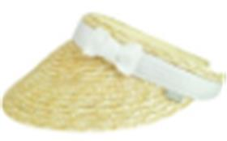 | Betmar | natural.white | бежевый / белый | 100% солома |  | Плетёный | Женский | 3 |  |  |  |  |  |  |  |  |  |  |  |  |  | 3 | CN | Bollman Headwear Europe Ltd; 2 Merchants drive, Caelisle, Cumbria CA3 0JW, United Kingdom | Китай | 0.1 | 0.15 | 0.3 | 0.45 | 5.78 € | 17.34 €
31-078-09 | B1431H | DEMETRIA | Шляпы | Шляпа с широкими полями | Betmar | летний | 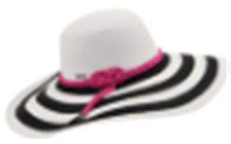 | Betmar | white.black | белый / черный | 88% бумага - 12% полиэстер |  | Плетёный | Женский | 8 |  |  |  |  |  |  |  |  |  |  |  |  |  | 8 | CN | Bollman Headwear Europe Ltd; 2 Merchants drive, Caelisle, Cumbria CA3 0JW, UK | Китай | 0.1 | 0.15 | 0.8 | 1.2 | 4.97 € | 39.76 €
31-078-49 | B1431H | DEMETRIA | Шляпы | Шляпа с широкими полями | Betmar | летний | 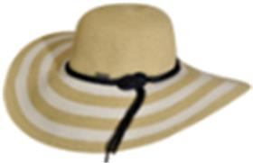 | Betmar | natural | белый / бежевый | 88% бумага - 12% полиэстер |  | Плетёный | Женский | 10 |  |  |  |  |  |  |  |  |  |  |  |  |  | 10 | CN | Bollman Headwear Europe Ltd; 2 Merchants drive, Caelisle, Cumbria CA3 0JW, UK | Китай | 0.1 | 0.15 | 1 | 1.5 | 4.97 € | 49.70 €
31-078-17 | B1431H | DEMETRIA | Шляпы | Шляпа с широкими полями | Betmar | летний | 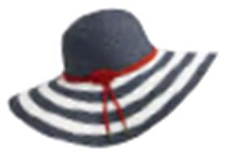 | Betmar | white.navy | белый / синий | 88% бумага - 12% полиэстер |  | Плетёный | Женский | 8 |  |  |  |  |  |  |  |  |  |  |  |  |  | 8 | CN | Bollman Headwear Europe Ltd; 2 Merchants drive, Caelisle, Cumbria CA3 0JW, United Kingdom | Китай | 0.1 | 0.15 | 0.8 | 1.2 | 4.97 € | 39.76 €
31-136-17 | B1552H | JASMINE | Шляпы | Шляпа с широкими полями | Betmar | летний | 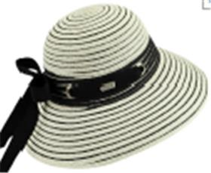 | Betmar | ivory black | белый | 80% бумага - 20% полиэстер |  | Плетёный | Женский | 5 |  |  |  |  |  |  |  |  |  |  |  |  |  | 5 |  | Требуется код страны | Требуется код страны | 0.1 | 0.15 | 0.5 | 0.75 | 5.59 € | 27.95 €
31-128-95 | B1557H | LORA | Шляпы | Шляпа с широкими полями | Betmar | летний | 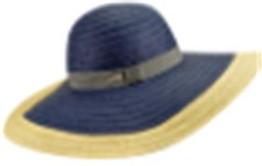 | Betmar | navy.natural | синий / бежевый | 100% бумага |  | Плетёный | Женский | 3 |  |  |  |  |  |  |  |  |  |  |  |  |  | 3 | CN | Bollman Headwear Europe Ltd; 2 Merchants drive, Caelisle, Cumbria CA3 0JW, UK | Китай | 0.1 | 0.15 | 0.3 | 0.45 | 5.37 € | 16.11 €
31-083-75 | B166 | CLASSIC ROLL UP | Шляпы | Шляпа с широкими полями | Betmar | летний | 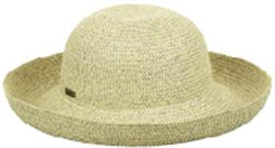 | Betmar | desert/natural | светло-бежевый | 45% бумага - 35% полипропилен - 20% полиэстер |  | Плетёный | Женский | 14 |  |  |  |  |  |  |  |  |  |  |  |  |  | 14 | CN | Bollman Headwear Europe Ltd; 2 Merchants drive, Caelisle, Cumbria CA3 0JW, United Kingdom | Китай | 0.1 | 0.15 | 1.4 | 2.1 | 4.93 € | 69.02 €
31-083-17 | B166 | CLASSIC ROLL UP | Шляпы | Шляпа с широкими полями | Betmar | летний | 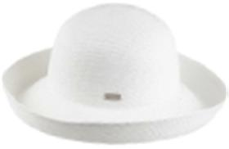 | Betmar | white | белый | 50% бумага - 33% полипропилен - 17% полиэстер |  | Плетёный | Женский | 14 |  |  |  |  |  |  |  |  |  |  |  |  |  | 14 | CN | Bollman Headwear Europe Ltd; 2 Merchants drive, Caelisle, Cumbria CA3 0JW, United Kingdom | Китай | 0.1 | 0.15 | 1.4 | 2.1 | 4.93 € | 69.02 €
31-150-09 | B1701H | SELENA | Шляпы | Шляпа с широкими полями | Betmar | летний | 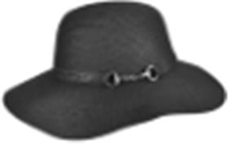 | Betmar | black | черный | 88% бумага - 12% полиэстер |  | Плетёный | Женский | 3 |  |  |  |  |  |  |  |  |  |  |  |  |  | 3 | CN | Bollman Headwear Europe Ltd; 2 Merchants drive, Caelisle, Cumbria CA3 0JW, UK | Китай | 0.1 | 0.15 | 0.3 | 0.45 | 5.65 € | 16.95 €
31-152-53 | B1703H | PORTO | Шляпы | Шляпа с широкими полями | Betmar | летний | 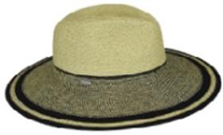 | Betmar | natural/black | бежевый / черный | 50% бумага - 33% полипропилен - 17% полиэстер |  | Плетёный | Женский | 3 |  |  |  |  |  |  |  |  |  |  |  |  |  | 3 | CN | Bollman Headwear Europe Ltd; 2 Merchants drive, Caelisle, Cumbria CA3 0JW, UK | Китай | 0.1 | 0.15 | 0.3 | 0.45 | 6.13 € | 18.39 €
31-153-48 | B1705H | MONACO | Шляпы | Шляпа федора | Betmar | летний | 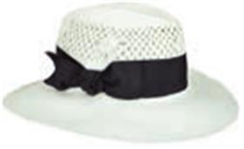 | Betmar | ivory.black | белый / черный | 100% бумага |  | Плетёный | Женский | 5 |  |  |  |  |  |  |  |  |  |  |  |  |  | 5 | CN | Bollman Headwear Europe Ltd; 2 Merchants drive, Caelisle, Cumbria CA3 0JW, UK | Китай | 0.1 | 0.15 | 0.5 | 0.75 | 6.88 € | 34.40 €
31-171-53 | B1735H | AUDREY | Шляпы | Шляпа с широкими полями | Betmar | летний | 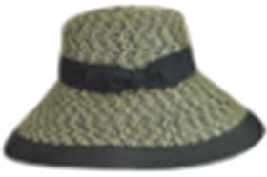 | Betmar | natural.black | бежевый / черный | 45% бумага - 35% полипропилен - 20% полиэстер |  | Плетёный | Женский | 3 |  |  |  |  |  |  |  |  |  |  |  |  |  | 3 | CN | Bollman Headwear Europe Ltd; 2 Merchants drive, Caelisle, Cumbria CA3 0JW, UK | Китай | 0.1 | 0.15 | 0.3 | 0.45 | 6.20 € | 18.60 €
31-171-00 | B1735H | AUDREY | Шляпы | Шляпа с широкими полями | Betmar | летний | 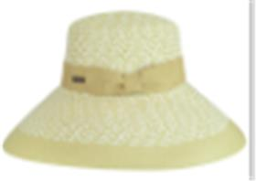 | Betmar | white.natural | бежевый / белый | 45% бумага - 35% полипропилен - 20% полиэстер |  | Плетёный | Женский | 3 |  |  |  |  |  |  |  |  |  |  |  |  |  | 3 | CN | Bollman Headwear Europe Ltd; 2 Merchants drive, Caelisle, Cumbria CA3 0JW, UK | Китай | 0.1 | 0.15 | 0.3 | 0.45 | 6.20 € | 18.60 €
31-084-59 | B176 | GOSSAMER | Шляпы | Шляпа клош | Betmar | летний | 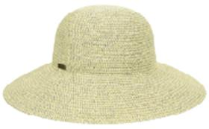 | Betmar | desert natural | темно-бежевый | 50% бумага - 33% полипропилен - 17% полиэстер |  | Плетёный | Женский | 2 |  |  |  |  |  |  |  |  |  |  |  |  |  | 2 | CN | Bollman Headwear Europe Ltd; 2 Merchants drive, Caelisle, Cumbria CA3 0JW, United Kingdom | Китай | 0.1 | 0.15 | 0.2 | 0.3 | 4.90 € | 9.80 €
31-084-11 | B176 | GOSSAMER | Шляпы | Шляпа клош | Betmar | летний | 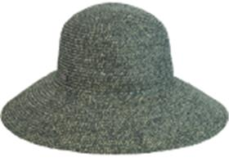 | Betmar | eden green | зеленый | 45% бумага - 35% полипропилен - 20% полиэстер |  | Плетёный | Женский | 5 |  |  |  |  |  |  |  |  |  |  |  |  |  | 5 |  | Требуется код страны | Требуется код страны | 0.1 | 0.15 | 0.5 | 0.75 | 4.90 € | 24.50 €
31-084-31 | B176 | GOSSAMER | Шляпы | Шляпа клош | Betmar | летний | 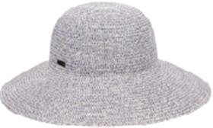 | Betmar | lavender charcoal | сиреневый | 50% бумага - 33% полипропилен - 17% полиэстер |  | Плетёный | Женский | 4 |  |  |  |  |  |  |  |  |  |  |  |  |  | 4 | CN | Bollman Headwear Europe Ltd; 2 Merchants drive, Caelisle, Cumbria CA3 0JW, United Kingdom | Китай | 0.1 | 0.15 | 0.4 | 0.6 | 4.90 € | 19.60 €
31-084-14 | B176 | GOSSAMER | Шляпы | Шляпа клош | Betmar | летний | 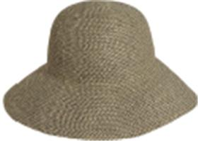 | Betmar | rattlesnake | коричневый | 50% бумага - 33% полипропилен - 17% полиэстер |  | Плетёный | Женский | 7 |  |  |  |  |  |  |  |  |  |  |  |  |  | 7 | CN | Bollman Headwear Europe Ltd; 2 Merchants drive, Caelisle, Cumbria CA3 0JW, United Kingdom | Китай | 0.1 | 0.15 | 0.7 | 1.05 | 4.90 € | 34.30 €
31-084-87 | B176 | GOSSAMER | Шляпы | Шляпа клош | Betmar | летний | 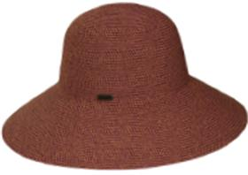 | Betmar | tropical multi | кирпичный | 50% бумага - 33% полипропилен - 17% полиэстер |  | Плетёный | Женский | 3 |  |  |  |  |  |  |  |  |  |  |  |  |  | 3 | CN | Bollman Headwear Europe Ltd; 2 Merchants drive, Caelisle, Cumbria CA3 0JW, United Kingdom | Китай | 0.1 | 0.15 | 0.3 | 0.45 | 4.90 € | 14.70 €
31-084-17 | B176 | GOSSAMER | Шляпы | Шляпа клош | Betmar | летний | 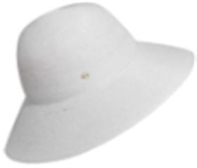 | Betmar | white | белый | 50% бумага - 33% полипропилен - 17% полиэстер |  | Плетёный | Женский | 12 |  |  |  |  |  |  |  |  |  |  |  |  |  | 12 | CN | Bollman Headwear Europe Ltd; 2 Merchants drive, Caelisle, Cumbria CA3 0JW, United Kingdom | Китай | 0.1 | 0.15 | 1.2 | 1.8 | 4.90 € | 58.80 €
31-206-09 | B1815H | ELLERY | Шляпы | Шляпа федора | Betmar | летний | 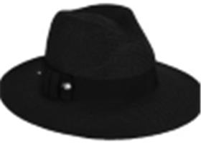 | Betmar | black | черный | 80% бумага - 20% полиэстер |  | Плетёный | Женский | 8 |  |  |  |  |  |  |  |  |  |  |  |  |  | 8 | CN | Bollman Headwear Europe Ltd; 2 Merchants drive, Caelisle, Cumbria CA3 0JW, United Kingdom | Китай | 0.1 | 0.15 | 0.8 | 1.2 | 6.73 € | 53.84 €
31-206-14 | B1815H | ELLERY | Шляпы | Шляпа федора | Betmar | летний | 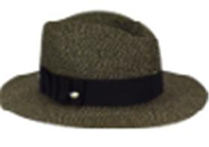 | Betmar | brown multi | коричневый | 80% бумага - 20% полиэстер |  | Плетёный | Женский | 8 |  |  |  |  |  |  |  |  |  |  |  |  |  | 8 | CN | Bollman Headwear Europe Ltd; 2 Merchants drive, Caelisle, Cumbria CA3 0JW, United Kingdom | Китай | 0.1 | 0.15 | 0.8 | 1.2 | 6.73 € | 53.84 €
31-206-02 | B1815H | ELLERY | Шляпы | Шляпа федора | Betmar | летний | 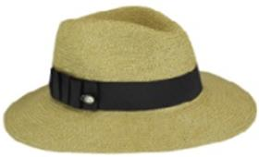 | Betmar | natural | бежевый | 80% бумага - 20% полиэстер |  | Плетёный | Женский | 8 |  |  |  |  |  |  |  |  |  |  |  |  |  | 8 | CN | Bollman Headwear Europe Ltd; 2 Merchants drive, Caelisle, Cumbria CA3 0JW, United Kingdom | Китай | 0.1 | 0.15 | 0.8 | 1.2 | 6.73 € | 53.84 €
31-237-08 | B1899H | GOSSAMER MINI | Шляпы | Шляпа клош | Betmar | летний | 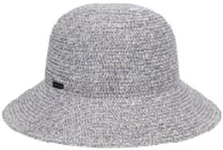 | Betmar | lavender charcoal | серый | 50% бумага - 33% полипропилен - 17% полиэстер |  | Плетёный | Женский | 5 |  |  |  |  |  |  |  |  |  |  |  |  |  | 5 |  | Требуется код страны | Требуется код страны | 0.1 | 0.15 | 0.5 | 0.75 | 5.38 € | 26.90 €
31-237-20 | B1899H | GOSSAMER MINI | Шляпы | Шляпа клош | Betmar | летний | 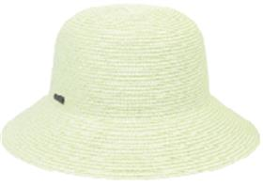 | Betmar | lemon | лимонный | 45% бумага - 35% полипропилен - 20% полиэстер |  | Плетёный | Женский | 5 |  |  |  |  |  |  |  |  |  |  |  |  |  | 5 | CN | Bollman Headwear Europe Ltd; 2 Merchants drive, Caelisle, Cumbria CA3 0JW, United Kingdom | Китай | 0.1 | 0.15 | 0.5 | 0.75 | 5.38 € | 26.90 €
31-237-17 | B1899H | GOSSAMER MINI | Шляпы | Шляпа клош | Betmar | летний | 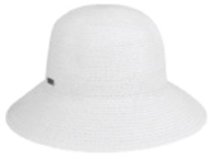 | Betmar | white | белый | 45% бумага - 35% полипропилен - 20% полиэстер |  | Плетёный | Женский | 4 |  |  |  |  |  |  |  |  |  |  |  |  |  | 4 | CN | Bollman Headwear Europe Ltd; 2 Merchants drive, Caelisle, Cumbria CA3 0JW, United Kingdom | Китай | 0.1 | 0.15 | 0.4 | 0.6 | 5.38 € | 21.52 €
31-238-91 | B1900H | BLANCHET | Шляпы | Шляпа с широкими полями | Betmar | летний | 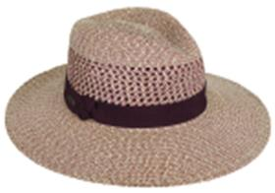 | Betmar | auburn sand | кофейный | 45% бумага - 35% полипропилен - 20% полиэстер |  | Плетёный | Женский | 3 |  |  |  |  |  |  |  |  |  |  |  |  |  | 3 | CN | Bollman Headwear Europe Ltd; 2 Merchants drive, Caelisle, Cumbria CA3 0JW, United Kingdom | Китай | 0.1 | 0.15 | 0.3 | 0.45 | 6.73 € | 20.19 €
31-238-02 | B1900H | BLANCHET | Шляпы | Шляпа с широкими полями | Betmar | летний | 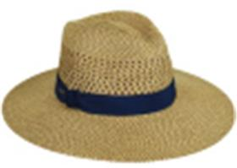 | Betmar | natural | бежевый | 45% бумага - 35% полипропилен - 20% полиэстер |  | Плетёный | Женский | 3 |  |  |  |  |  |  |  |  |  |  |  |  |  | 3 | CN | Bollman Headwear Europe Ltd; 2 Merchants drive, Caelisle, Cumbria CA3 0JW, United Kingdom | Китай | 0.1 | 0.15 | 0.3 | 0.45 | 6.73 € | 20.19 €
31-243-09 | B1910H | RIVERIA | Шляпы | Шляпа канотье | Betmar | летний | 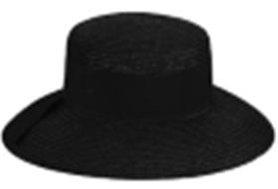 | Betmar | black | черный | 100% солома |  | Плетёный | Женский | 2 |  |  |  |  |  |  |  |  |  |  |  |  |  | 2 | CN | Bollman Headwear Europe Ltd; 2 Merchants drive, Caelisle, Cumbria CA3 0JW, United Kingdom | Китай | 0.1 | 0.15 | 0.2 | 0.3 | 5.18 € | 10.36 €
31-270-14 | B1945H | MARIE | Шляпы | Шляпа с широкими полями | Betmar | летний |  | Betmar | tan | коричневый | 79% бумага - 12% полипропилен - 9% полиэстер |  | Плетёный | Женский | 5 |  |  |  |  |  |  |  |  |  |  |  |  |  | 5 | CN | Bollman Headwear Europe Ltd; 2 Merchants drive, Caelisle, Cumbria CA3 0JW, United Kingdom | Китай | 0.1 | 0.15 | 0.5 | 0.75 | 5.98 € | 29.90 €
31-289-09 | B1971H | EMMELINE | Шляпы | Шляпа с широкими полями | Betmar | летний | 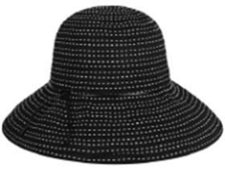 | Betmar | black | черный | 100% полиэстер |  | Текстиль, ткань | Женский | 3 |  |  |  |  |  |  |  |  |  |  |  |  |  | 3 | CN | Bollman Headwear Europe Ltd; 2 Merchants drive, Caelisle, Cumbria CA3 0JW, United Kingdom | Китай | 0.1 | 0.15 | 0.3 | 0.45 | 6.50 € | 19.50 €
31-295-09 | B1981H | ALICE | Шляпы | Шляпа с широкими полями | Betmar | летний | 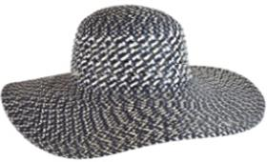 | Betmar | black multi | черный | 65% бумага - 23% полипропилен - 12% полиэстер |  | Плетёный | Женский | 3 |  |  |  |  |  |  |  |  |  |  |  |  |  | 3 |  | Требуется код страны | Требуется код страны | 0.1 | 0.15 | 0.3 | 0.45 | 6.50 € | 19.50 €
31-053-09 | B964 | FACE FRAMER | Кепки | Кепка клош | Betmar | всесезон | 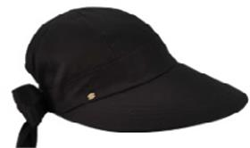 | Betmar | black | черный | 100% хлопок |  | Текстиль, ткань | Женский | 10 |  |  |  |  |  |  |  |  |  |  |  |  |  | 10 | CN | Bollman Headwear Europe Ltd; 2 Merchants drive, Caelisle, Cumbria CA3 0JW, United Kingdom | Китай | 0.1 | 0.15 | 1 | 1.5 | 5.08 € | 50.80 €
31-053-48 | B964 | FACE FRAMER | Кепки | Кепка клош | Betmar | летний | 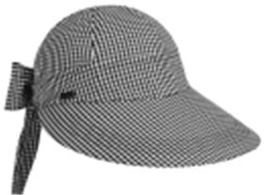 | Betmar | black.white | черный / белый | 100% хлопок |  | Текстиль, ткань | Женский | 10 |  |  |  |  |  |  |  |  |  |  |  |  |  | 10 | CN | Bollman Headwear Europe Ltd; 2 Merchants drive, Caelisle, Cumbria CA3 0JW, United Kingdom | Китай | 0.1 | 0.15 | 1 | 1.5 | 5.08 € | 50.80 €

 |  |  |  |  |  |  |  |  |  |  |  |  |  |  |  |  |  |  |  |  |  |  |  |  |  |  |  |  | 214 |  |  |  |  |  | 21.4 | 32.1

